关系图
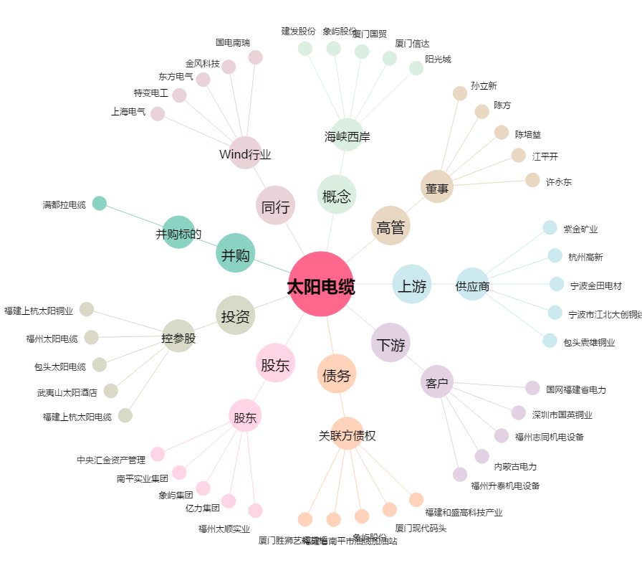
太阳电缆[002300.SZ] - 关系概览图

